상품제안서
[카카오프렌즈]전신인형 전신캐릭터 키링 키홀더 열쇠고리 145mm | 상품코드: F27747

 |  |  |  |  |  |  | 02-412-0044 | www.easy1.co.kr
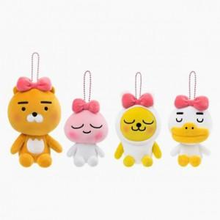

【상세/제작정보】 | 스티커 제작및 부착 비용 별도 문의.

【인쇄/포장옵션】 | / 포장불가능

【공급단가】 | 수량 | 100~ | 300~ | 500~ | 1,000~ | 3,000~
*VAT별도 | 양면인쇄 | 10,200원 | 10,030원 | 9,780원 | 9,610원 | 9,350원

【상품 URL】 | https://easy1.co.kr:443/src/goods_detail.php?gdno=27747

